1.ใบแจ้งเปิดเคส
+ IPTV
 |  |  |  |  | JOB ใบแจ้งเปิดเคส งานสำรวจ
ประเภทงาน : |  | สำรวจ ประเมินราคา |  |  | เสนองานขาย : |  | Cable DTV |  |  |  |  | เลขที่เอกสาร : |  | 120000069554
ทีมงานขาย/ ผู้แจ้งเคส : |  | นางสาวพัชรพรรณ พึ่งพา |  |  | ตำแหน่ง |  | Sales Supervisor |  |  | เบอร์ติดต่อ : | 065-924-8833 | วันที่ : |  | 2025-07-15
สายงานดำเนินการ : |  | Sales Engineer |  |  | ผู้จัดการพื้นที่ Service : |  | นายมานพ เป่าไม้ |  |  | เบอร์ติดต่อ : | 089-495-3695 | ผู้รับเรื่องสายงาน Sales coordiator :
 | พื้นที่การบริการ Service : | ธนบุรี |  |  | Site : |  | TB |  |  | Zone : | C | นางสาวสุชานัน พึ่งพา
พื้นที่การขาย / ERP : |  | ธนบุรี |  |  | สาขา : |  | TB |  |  | โซน : | J | Sales Co-ordinator manager
ประเภทอาคาร : |  | Hotel 4-5 |  |  | กลุ่มงานขาย : |  | Hospitality (HP) |  |  | เพิ่มเติม :

สำหรับทีม Sales - รายละเอียดข้อมูลลูกค้า
ลำดับ | รายการ |  | รายละเอียด
1 | ชื่อ-โครงการ |  | โรงแรมอนันตรา ริเวอร์ไซด์ กรุงเทพฯ รีสอร์ท
2 | ที่อยู่ / สถานที่ติดตั้ง |  | 57/1-3 ถนนเจริญนคร แขวงธนบุรี เขตธนบุรี กรุงเทพมหานคร 10600
3 | Location |  | https://maps.app.goo.gl/JzE9BbbMWdaC3nBR8
4 | ชื่อผู้ประสานงานที่ 1 |  | คุณสุวรรรณ |  |  |  | เบอร์ติดต่อ : | 089-182-5444 |  | ตำแหน่ง : | Chief Engineer | E-MAIL:
5 | ชื่อผู้ประสานงานที่ 2 |  |  |  |  |  | เบอร์ติดต่อ : | 02-431-9300 |  | ตำแหน่ง : |  | E-MAIL:
6 | สถานะบริการลูกค้า |  | ไม่เป็นสมาชิก |  |  |  | เดือนที่ขอยกเลิกบริการ : |  |  | รหัสสมาชิก ERP : |  | เลขสัญญา:
7 | รายละเอียด อาคาร |  | 2 |  | อาคาร จำนวนชั้น : |  |  | ชั้น จำนวนห้องต่อชั้น : |  |  | ห้อง รวมจำนวนห้องทั้งหมด : |  | 500+ | ห้อง
8 | รายละเอียด อาคาร (2) |  |  |  | อาคาร จำนวนชั้น : |  |  | ชั้น จำนวนห้องต่อชั้น : |  |  | ห้อง รวมจำนวนห้องทั้งหมด : |  |  | ห้อง
9 | ราคานำเสนอ |  |  |  |  |  |  | บาท/เดือน |  |  |  |  |  | บาท/เดือน
10 | กำหนดวันเวลาเข้าดำเนินงาน (ลูกค้าสะดวก) |  | วัน / เดือน / ปี |  |  |  | ช่วงระยะ |  |  | เวลา |  |  | ถึง
11 | เกี่ยวกับโปรโมชั่น ติดตั้ง |  | ประมาณการติดตั้ง |  | ว / ด / ป |  | โปรโมชั่นทดลองใช้ฟรี |  |  | เดือนที่เริ่มคิดเงิน |  |  | อายุสัญญา(ปี)
 |  |  | โปรโมชั่นกับลูกค้า ราย6เดือน |  |  |  | โปรโมชั่นกับลูกค้า รายปี
12 | เอกสารประกอบการติดตั้ง |  | 1 | เอกสาร PO |  | 2 |  |  | 3 |  |  | 4
13 | เอกสารประกอบสัญญา (ส่วนลูกค้า) |  | 1 |  |  | 2 |  |  | 3 |  |  | 4
14 | ที่อยู่วางบิลเก็บเงิน
15 | ส่วนงาน Internet Hotspot wifi |  | ชื่อ USER ใช้งาน |  |  |  |  |  | ชื่อ Access Point
16 | งานเช่า Provider (มีในโครงการ)
17 | รายละเอียดเพื่มเติม |  | 1) | เปิดเคสสำรวจให้บริการเคเบิลทีวี รบกวนตรวจสอบระบบถายในเดิม และ ทีวีลูกค้าด้วยนะคะ
 |  |  | 2) | มี 2 อาคาร Avani กับอนันตรา มี 2 ระบบ ห้องเซอร์เวอร์อยู่ที่อาคาร Avani
 |  |  | 3) | งบประมาณประมาณปีหน้าค่ะ
 |  |  | 4)
 |  |  | 5)

 | ข้อมูลสำคัญ / ต้องส่งข้อมูลต่อส่วนงานต่างๆ
 | ข้อมูลสำคัญ / ต้องส่งข้อมูลต่อส่วนงานต่างๆ
 | กรณีแจ้งงานครั้งละหลายโครงการ ให้เครื่องหมาย / เพื่อแยกโครงการ

รูป อาคาร-เอกสาร
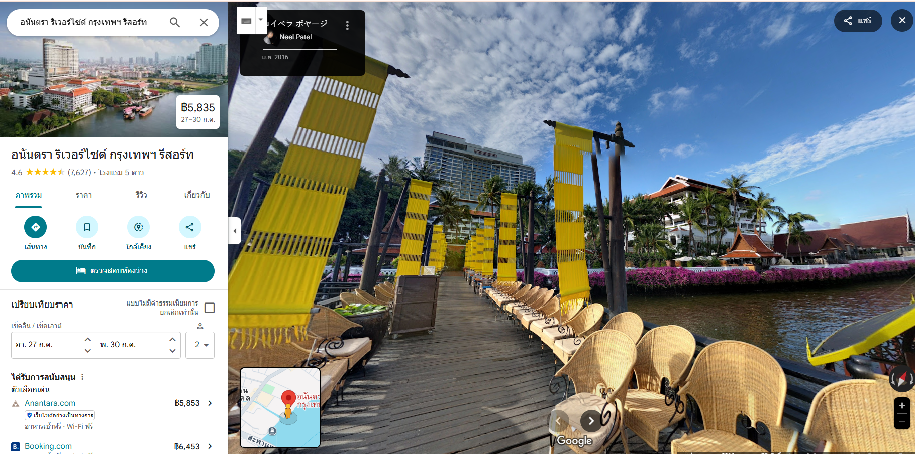

ใส่รูปโครงการ

